讓孩子過好年
《偏鄉弱勢孩子 團圓年菜紅包 基金捐助行動》 一個希望紅包、一份溫暖年菜、一個孩子的希望
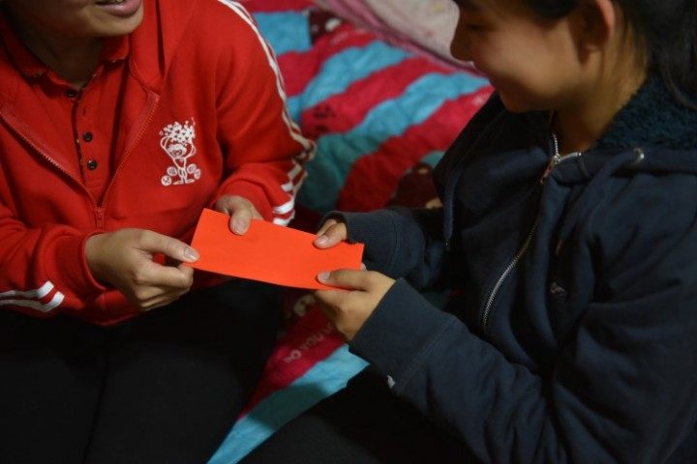 |  |  |  |  | 今年農曆年對小詩來說，卻是最傷心的一年，因為爸爸在半年前突然病逝，原本家中生計已經很困難，頓時又雪上加霜，家人除了悲傷，也不知如何度過第一個爸爸永遠缺席的農曆新年……小詩和哥哥都很期待兒福聯盟提供的年菜，雖然不是爸爸親手的料理，但總是全家一起坐下來吃飯的機會。看著兒福聯盟的年菜，小詩哥哥突然聊起全家人一起幫忙辦桌的情形，接下來的日子雖然辛苦，但踏出的每一步，有彼此、有兒福聯盟，走的會更踏實、更珍惜。 吃飽、多賺錢、全家在一起，偏鄉弱勢孩子帶著憂愁的新年願望…… 兒盟多年來持續提供團圓年菜、希望紅包，詢問這群受助孩子，有四成五(44.7%)希望有機會再吃到年菜，四成四(43.5%)表示年菜都是平常沒吃過的東西；相較於城市，偏鄉孩子收到紅包，不是買玩具、喜歡的東西，大多都是存起來(74.4%)、繳學費(31.3%)、補貼家用(22.8%)；詢問孩子的新年願望，家裡沒人生病(64%)是孩子最重要的心願！在年節圍桌享用熱騰騰的一頓飯、家人平安健康聚在一起迎接嶄新的一年，對偏鄉弱勢孩子來說，是一個過於奢侈的心願。
 | 合作力量大，幫孩子溫暖過好年大家一起來！ 一個希望紅包、一份豐盛的年菜，讓孩子感受到些許的年節歡愉，讓孩子知道世界上還是有人在關心他；在他們還不能獨立自主之前，陪著他們一段，讓他們有站起來的勇氣跟信心！ 兒盟持續提供2,500份年菜給經濟弱勢家庭，並將發送3,000個紅包給經濟弱勢孩子。兒盟邀請所有愛心朋友們，希望透過團結力量大，一人100元，5個人就可以給孩子一個希望紅包；每人250元，10個人就可以一起團購一組團圓年菜，讓一個弱勢家庭過年不需挨餓。 一個紅包，一份希望；一頓年菜，送愛偏鄉。 |  |  |  |  |  | 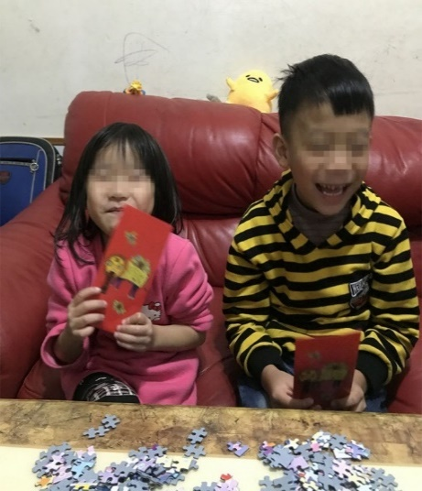 |  | 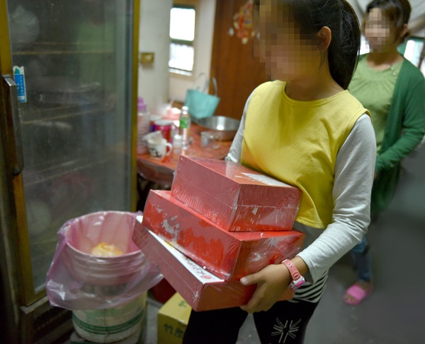
兒福聯盟愛心捐，邀您一起參與
序 | 人名 | 100元 一份紅包 | 250元 一份年菜 | 捐款贈品 (單筆1000元贈) | 捐款金額 | 收據抬頭 | 捐款資訊 公開芳名錄聲明 |  | 收據寄送地址
 | 曾好新（範例） | 3 | 3 | 1 | 1050 | 曾好新 | 同意 |  | 10351台北市大同區長安西路43號6樓
1 |  |  |  |  | 0
2 |  |  |  |  | 0
3 |  |  |  |  | 0
4 |  |  |  |  | 0
5 |  |  |  |  | 0
6 |  |  |  |  | 0
7 |  |  |  |  | 0
8 |  |  |  |  | 0
9 |  |  |  |  | 0
10 |  |  |  |  | 0
11 |  |  |  |  | 0
12 |  |  |  |  | 0
13 |  |  |  |  | 0
14 |  |  |  |  | 0
 | 共計 | 0 份紅包 |  | 0 份年菜 |  | 總計 | 0 | 元 | 共計 贈送紅包袋 0 組
發起人/公司 基本資料 |  |  |  |  |  | 捐款帳戶資料
公司名稱： |  |  |  |  |  | 中國信託 承德分行 行號：822
愛心發起人： |  |  |  |  |  | 帳號：4955-4048-8098
地址： |  |  |  |  |  | 戶名：財團法人中華民國兒童福利聯盟文教基金會
連絡電話：
匯款日期：
金額： |  |  |  |  |  |  |  |  | 電話：02-2550-5959分機1 MAIL：heart@cwlf.org.tw
ATM後五碼：
注 意 事 項 | 1.請於匯款當天以EXCEL電子檔格式 mail至heart@cwlf.org.tw 回覆本表單；若您採臨櫃匯款方式，請一併提供銀行匯款憑證。 2. 本次募款活動為共同舉辦，活動時間由即日起至110年 2月 9日(三)止，捐款收據將由主辦單位中國信託慈善基金會開立，並於捐款完成後4~6週分別寄送至填寫地址。 3.本會依財團法人法第25條規定，應公開捐款人姓名及金額，如您不同意公開，請勾選上述選項。若無勾選，本會將依法以同意公開方式辦理。 4. 贈品將於捐款完成後由兒盟統一寄給發起人，110年2月2日前完成捐款並提供名單者將會於過年前收到贈品。贈品數量有限，送完為止。 5. 捐款未滿100元(含)者，不主動寄發收據，若有需要請來電與我們聯繫。 6. 關於愛心捐助行動，更多詳情歡迎參考兒盟網站：http://i.children.org.tw
愛 心 回 饋 |  |  |  |  |  |  | 愛孩子紅包袋，一組5入

